_t受注ﾌｧｲﾙ_総合計_PIVOT
52 後加工受注状況(予定)
 | 売上高(千円) | 累計(千円)
2026/9/1 | 156 | 156
2026/9/2 | 301 | 457
2026/9/3 |  | 457
2026/9/4 |  | 457
2026/9/5 |  | 457
2026/9/6 |  | 457
2026/9/7 | 69 | 525
2026/9/8 | 473 | 999
2026/9/9 | 82 | 1,081
2026/9/10 | 171 | 1,252
2026/9/11 | 171 | 1,423
2026/9/12 |  | 1,423
2026/9/13 |  | 1,423
2026/9/14 |  | 1,423
2026/9/15 |  | 1,423
2026/9/16 | 256 | 1,679
2026/9/17 | 156 | 1,835
2026/9/18 | 380 | 2,215
2026/9/19 |  | 2,215
2026/9/20 |  | 2,215
2026/9/21 |  | 2,215
2026/9/22 |  | 2,215
2026/9/23 |  | 2,215
2026/9/24 | 260 | 2,475
2026/9/25 |  | 2,475
2026/9/26 |  | 2,475
2026/9/27 |  | 2,475
2026/9/28 |  | 2,475
2026/9/29 |  | 2,475
2026/9/30 |  | 2,475

年月 (年) | 2026
年月 (月) | 9 月

年月 | 売上高(千円) | 累計(千円)
2026-09-01 | 156 | 156
2026-09-02 | 301 | 457
2026-09-03 |  | 457
2026-09-04 |  | 457
2026-09-05 |  | 457
2026-09-06 |  | 457
2026-09-07 | 69 | 525
2026-09-08 | 473 | 999
2026-09-09 | 82 | 1,081
2026-09-10 | 171 | 1,252
2026-09-11 | 171 | 1,423
2026-09-12 |  | 1,423
2026-09-13 |  | 1,423
2026-09-14 |  | 1,423
2026-09-15 |  | 1,423
2026-09-16 | 256 | 1,679
2026-09-17 | 156 | 1,835
2026-09-18 | 380 | 2,215
2026-09-19 |  | 2,215
2026-09-20 |  | 2,215
2026-09-21 |  | 2,215
2026-09-22 |  | 2,215
2026-09-23 |  | 2,215
2026-09-24 | 260 | 2,475
2026-09-25 |  | 2,475
2026-09-26 |  | 2,475
2026-09-27 |  | 2,475
2026-09-28 |  | 2,475
2026-09-29 |  | 2,475 |  | 2026 | 2026 | 2026
2026-09-30 |  | 2,475 |  | 9 月 | 9 月 | 9 月
総計 | 2,475 |  | 総合計 | TPI | 東レ | 自社加工 | 振替金額
 |  |  | 2,475 | 42 | 2,433 | 0 | 208 | 判定
 |  |  | 振替後 | 予算比 |  |  |  | OK
 |  |  | 2,267 | 38%

 |  |  | R08V03予算
 |  |  | 6,034

_t受注ﾌｧｲﾙ_総合計_PIVOT (加工完了のみ)
加工完了のみ
加工完了日のフィルタ設定が必要
52 後加工加工完了
 | 加工完了金額 | 累計
2026/9/1 | 156 | 156
2026/9/2 | 301 | 457
2026/9/3 |  | 457
2026/9/4 |  | 457
2026/9/5 |  | 457
2026/9/6 |  | 457
2026/9/7 | 0 | 457
2026/9/8 | 0 | 457
2026/9/9 | 0 | 457
2026/9/10 | 0 | 457
2026/9/11 | 0 | 457
2026/9/12 |  | 457
2026/9/13 |  | 457
2026/9/14 |  | 457
2026/9/15 |  | 457
2026/9/16 | 0 | 457
2026/9/17 | 0 | 457
2026/9/18 | 0 | 457
2026/9/19 |  | 457
2026/9/20 |  | 457
2026/9/21 |  | 457
2026/9/22 |  | 457
2026/9/23 |  | 457
2026/9/24 | 0 | 457
2026/9/25 |  | 457
2026/9/26 |  | 457
2026/9/27 |  | 457
2026/9/28 |  | 457
2026/9/29 |  | 457
2026/9/30 |  | 457
年月 (年) | 2026
年月 (月) | 9 月
工程1 | All
工程2 | All
工程3 | All
工程4 | All
工程5 | All

年月 | 加工完了金額 | 累計
2026-09-01 | 156 | 156
2026-09-02 | 301 | 457
2026-09-03 |  | 457
2026-09-04 |  | 457
2026-09-05 |  | 457
2026-09-06 |  | 457
2026-09-07 | 0 | 457
2026-09-08 | 0 | 457
2026-09-09 | 0 | 457
2026-09-10 | 0 | 457
2026-09-11 | 0 | 457
2026-09-12 |  | 457
2026-09-13 |  | 457
2026-09-14 |  | 457
2026-09-15 |  | 457
2026-09-16 | 0 | 457
2026-09-17 | 0 | 457
2026-09-18 | 0 | 457
2026-09-19 |  | 457
2026-09-20 |  | 457
2026-09-21 |  | 457
2026-09-22 |  | 457
2026-09-23 |  | 457
2026-09-24 | 0 | 457
2026-09-25 |  | 457
2026-09-26 |  | 457
2026-09-27 |  | 457
2026-09-28 |  | 457
2026-09-29 |  | 457
2026-09-30 |  | 457
総計 | 457

_t受注ﾌｧｲﾙ_TPI_PIVOT
52 後加工受注状況(予定) TPI
 | 売上高 | 累計
2026/9/1 | 0 | 0
2026/9/2 | 41 | 41
2026/9/3 |  | 41
2026/9/4 |  | 41
2026/9/5 |  | 41
2026/9/6 |  | 41
2026/9/7 | 1 | 42
2026/9/8 |  | 42
2026/9/9 |  | 42
2026/9/10 |  | 42
2026/9/11 |  | 42
2026/9/12 |  | 42
2026/9/13 |  | 42
2026/9/14 |  | 42
2026/9/15 |  | 42
2026/9/16 |  | 42
2026/9/17 |  | 42
2026/9/18 |  | 42
2026/9/19 |  | 42
2026/9/20 |  | 42
2026/9/21 |  | 42
2026/9/22 |  | 42
2026/9/23 |  | 42
2026/9/24 |  | 42
2026/9/25 |  | 42
2026/9/26 |  | 42
2026/9/27 |  | 42
2026/9/28 |  | 42
2026/9/29 |  | 42
2026/9/30 |  | 42
年月 (年) | 2026
年月 (月) | 9 月

行ラベル | 売上高 | 累計
2026-09-01 | 0 | 0
2026-09-02 | 41 | 41
2026-09-03 |  | 41
2026-09-04 |  | 41
2026-09-05 |  | 41
2026-09-06 |  | 41
2026-09-07 | 1 | 42
2026-09-08 |  | 42
2026-09-09 |  | 42
2026-09-10 |  | 42
2026-09-11 |  | 42
2026-09-12 |  | 42
2026-09-13 |  | 42
2026-09-14 |  | 42
2026-09-15 |  | 42
2026-09-16 |  | 42
2026-09-17 |  | 42
2026-09-18 |  | 42
2026-09-19 |  | 42
2026-09-20 |  | 42
2026-09-21 |  | 42
2026-09-22 |  | 42
2026-09-23 |  | 42
2026-09-24 |  | 42
2026-09-25 |  | 42
2026-09-26 |  | 42
2026-09-27 |  | 42
2026-09-28 |  | 42
2026-09-29 |  | 42
2026-09-30 |  | 42
総計 | 42

_t受注ﾌｧｲﾙ_総合計_PIVOT (指定工程)
52 後加工受注状況(予定)
 | 売上高(千円) | 累計(千円)
2026/9/1 | 39 | 39
2026/9/2 |  | 39
2026/9/3 |  | 39
2026/9/4 |  | 39
2026/9/5 |  | 39
2026/9/6 |  | 39
2026/9/7 |  | 39
2026/9/8 |  | 39
2026/9/9 | 15 | 54
2026/9/10 |  | 54
2026/9/11 |  | 54
2026/9/12 |  | 54
2026/9/13 |  | 54
2026/9/14 |  | 54
2026/9/15 |  | 54
2026/9/16 |  | 54
2026/9/17 |  | 54
2026/9/18 |  | 54
2026/9/19 |  | 54
2026/9/20 |  | 54
2026/9/21 |  | 54
2026/9/22 |  | 54
2026/9/23 |  | 54
2026/9/24 |  | 54
2026/9/25 |  | 54
2026/9/26 |  | 54
2026/9/27 |  | 54
2026/9/28 |  | 54
2026/9/29 |  | 54
2026/9/30 |  | 54
年月 (年) | 2026
年月 (月) | 9 月
加工内容 | (複数のアイテム)
工程1 | All
工程2 | All
工程3 | All
工程4 | All
工程5 | All

年月 | 売上高(千円) | 累計(千円)
2026-09-01 | 39 | 39
2026-09-02 |  | 39
2026-09-03 |  | 39
2026-09-04 |  | 39
2026-09-05 |  | 39
2026-09-06 |  | 39
2026-09-07 |  | 39
2026-09-08 |  | 39
2026-09-09 | 15 | 54
2026-09-10 |  | 54
2026-09-11 |  | 54
2026-09-12 |  | 54
2026-09-13 |  | 54
2026-09-14 |  | 54
2026-09-15 |  | 54
2026-09-16 |  | 54
2026-09-17 |  | 54
2026-09-18 |  | 54
2026-09-19 |  | 54
2026-09-20 |  | 54
2026-09-21 |  | 54
2026-09-22 |  | 54
2026-09-23 |  | 54
2026-09-24 |  | 54
2026-09-25 |  | 54
2026-09-26 |  | 54
2026-09-27 |  | 54
2026-09-28 |  | 54
2026-09-29 |  | 54
2026-09-30 |  | 54
総計 | 54

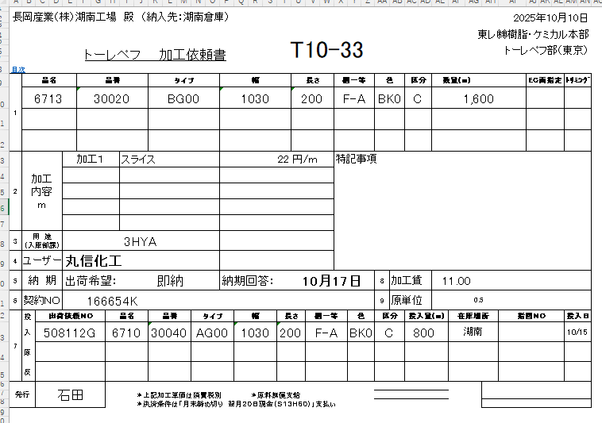

受注数

_t受注ﾌｧｲﾙ_総合計_PIVOT (粘着ゴミ除去加工)
52 粘着ゴミ除去加工 受注状況(予定)
 | 受注件数 | 粘着ゴミ除去加工金額
9 月
9 月 | 3 | ¥270,000

加工内容 | (複数のアイテム)

年月 | 粘着ゴミ除去加工金額 | 受注件数 | 年月 | 粘着ゴミ除去加工金額
2025 |  |  | 9 月 | ¥270,000
9 月 |  |  | 総計 | ¥270,000
2026
9 月 | ¥270,000 | 3
総計 | ¥270,000 | 3

売上高予定(東レ)_PIVOT
52 後加工受注状況(予定)_東レ
 | 加工金額 | 累計
2026/9/1 | 156 | 156
2026/9/2 | 260 | 416
2026/9/3 |  | 416
2026/9/4 |  | 416
2026/9/5 |  | 416
2026/9/6 |  | 416
2026/9/7 | 68 | 483
2026/9/8 | 473 | 957
2026/9/9 | 82 | 1,039
2026/9/10 | 171 | 1,210
2026/9/11 | 171 | 1,381
2026/9/12 |  | 1,381
2026/9/13 |  | 1,381
2026/9/14 |  | 1,381
2026/9/15 |  | 1,381
2026/9/16 | 256 | 1,637
2026/9/17 | 156 | 1,793
2026/9/18 | 380 | 2,173
2026/9/19 |  | 2,173
2026/9/20 |  | 2,173
2026/9/21 |  | 2,173
2026/9/22 |  | 2,173
2026/9/23 |  | 2,173
2026/9/24 | 260 | 2,433
2026/9/25 |  | 2,433
2026/9/26 |  | 2,433
2026/9/27 |  | 2,433
2026/9/28 |  | 2,433
2026/9/29 |  | 2,433
2026/9/30 |  | 2,433
年月 (年) | 2026
年月 (月) | 9 月

年月日 | 加工金額 | 累計
2026-09-01 | 156 | 156
2026-09-02 | 260 | 416
2026-09-03 |  | 416
2026-09-04 |  | 416
2026-09-05 |  | 416
2026-09-06 |  | 416
2026-09-07 | 68 | 483
2026-09-08 | 473 | 957
2026-09-09 | 82 | 1,039
2026-09-10 | 171 | 1,210
2026-09-11 | 171 | 1,381
2026-09-12 |  | 1,381
2026-09-13 |  | 1,381
2026-09-14 |  | 1,381
2026-09-15 |  | 1,381
2026-09-16 | 256 | 1,637
2026-09-17 | 156 | 1,793
2026-09-18 | 380 | 2,173
2026-09-19 |  | 2,173
2026-09-20 |  | 2,173
2026-09-21 |  | 2,173
2026-09-22 |  | 2,173
2026-09-23 |  | 2,173
2026-09-24 | 260 | 2,433
2026-09-25 |  | 2,433
2026-09-26 |  | 2,433
2026-09-27 |  | 2,433
2026-09-28 |  | 2,433
2026-09-29 |  | 2,433
2026-09-30 |  | 2,433
総計 | 2,433

使い方
①加工依頼書入力.xlsmが下フォルダにあることが前提
\\192.168.0.101\共有フォルダ\湖南工場\湖南共有\生産管理システム\管理システム\加工依頼書入力.xlsm

②
加工計画
\\192.168.0.101\共有フォルダ\湖南工場\湖南共有\生産管理システム\管理システム\●DATA\生産計画問合せ
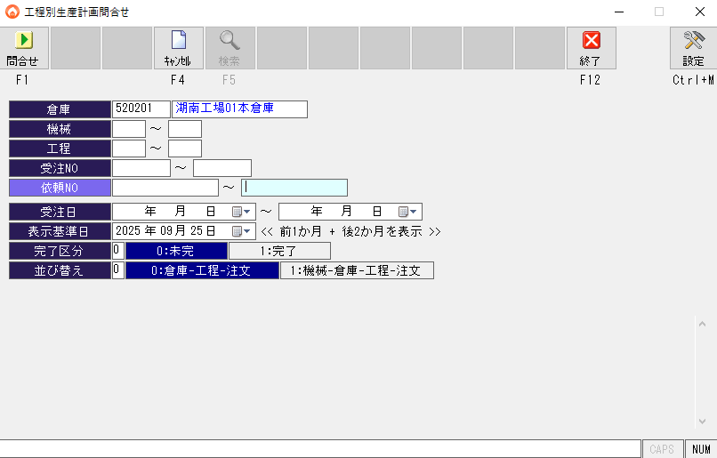
③
月次実績
\\192.168.0.101\共有フォルダ\湖南工場\湖南共有\生産管理システム\管理システム\●DATA\月次実績
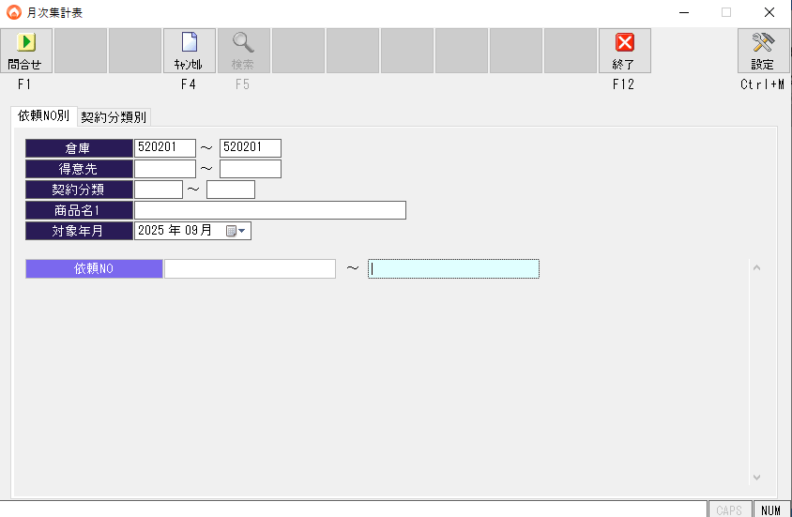
④
加工日報
\\192.168.0.101\共有フォルダ\湖南工場\湖南共有\生産管理システム\管理システム\●DATA\加工日報

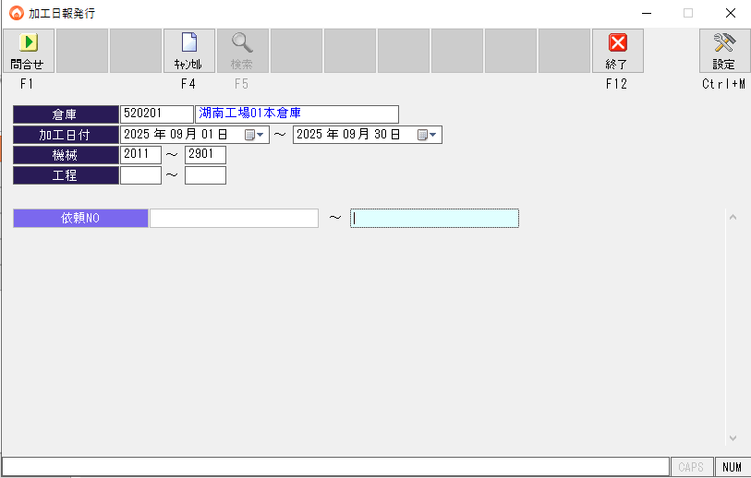

集計範囲を設定

売上＆差益
部門別予算策定表
 |  |  |  |  |  |  |  |  |  |  |  |  |  |  |  |  |  |  |  |  | 単位：千円
 |  |  | 21 | 41 | 55 | 23 |  | 61 | 32 | 33 | 512 | 511 | 52 | 511+52 |  | 72 | 73 |  | 91 | 92 | 0
 | 勘定科目 | 全社 | 営業部 旧２課 | 営業部 旧２課 | 営業部 旧１課 | 営業部 ｽﾀｸﾘｱ | 営業部 | 工事部 | 大石１ | 大石２ | 国分自 | 国分後 | 湖南後 | 後加工計 | 加工計 | 物流倉庫 | 湖南物流 | 物流計 | 品保 | 研究開発室 | 本社
 | 売上 | 1,766,020 | 48,980 | 260,520 | 630,680 | 12,530 | 952,710 | 220,000 | 74,930 | 19,200 | 163,700 | 150,000 | 51,000 | 201,000 | 458,830 | 101,400 | 33,080 | 134,480 | 0 | 0 | 0 | 0
 | 差益 | 729,860 | 8,980 | 48,200 | 129,220 | 3,760 | 190,160 | 85,800 | 50,930 | 19,200 | 53,980 | 146,770 | 51,000 | 197,770 | 321,880 | 98,940 | 33,080 | 132,020 | 0 | 0 | 0 | 0

 |  |  | 21 | 41 | 55 | 23 |  | 61 | 32 | 33 | 512 | 511 | 52 |  |  | 72 | 73 |  | 91 | 92 | 0
 | 勘定科目 | 全社 | 営業旧２課 | 営業旧２課 | 営業旧１課 | 営業ｽﾀｸﾘｱ | 営業部 | 工事部 | 大石１ | 大石２ | 国分自 | 国分後 | 湖南後 | 後加工計 | 加工計 | 物流倉庫 | 湖南物流 | 物流計 | 品保 | 研究開発室 | 本社
 | 営業外収益 | 6,000 | 0 | 0 | 0 | 0 | 0 | 0 | 0 | 0 | 0 | 0 | 0 | 0 | 0 | 0 | 0 | 0 | 0 | 0 | 6,000 | 0

以下入力用↓

 |  |  | 21 | 41 | 55 | 23 |  | 61 | 32 | 33 | 512 | 511 | 52 |  |  | 72 | 73 |  | 91 | 92 | 0
 | 勘定科目 | 全社 | 営業部 旧２課 | 営業部 旧２課 | 営業部 旧１課 | 営業部 ｽﾀｸﾘｱ | 営業部 | 工事部 | 大石１ | 大石２ | 国分自 | 国分後 | 湖南後 | 後加工計 | 加工計 | 物流倉庫 | 湖南物流 | 物流計 | 品保 | 研究開発室 | 本社
売上 |  |  | 48,980 | 260,520 | 630,680 | 12,530 | 952,710 | 220,000 | 50,648 | 19,200 | 93,094 | 150,000 | 55,780 | 201,000 | 431,350 | 101,400 | 28,300 | 134,480 | 0 | 0 | 0
 |  |  |  |  |  |  |  |  | 24,282 |  | 43,126 |  | (4,780) |  |  |  | 4,780
社内売上/
プラマキシン
 |  |  |  |  |  |  |  |  |  |  | 27,480

 | 売上計 | 0 | 48,980 | 260,520 | 630,680 | 12,530 | 952,710 | 220,000 | 74,930 | 19,200 | 163,700 | 150,000 | 51,000 | 201,000 |  | 101,400 | 33,080 |  | 0 | 0 | 0 | 0

仕入 |  |  | 40,000 | 212,320 | 501,460 | 8,770 | 762,550 | 134,200 | 24,000 | 0 | 54,630 | 3,230 | 0 | 3,230 | 136,950 | 2,460 | 0 | 2,460 | 0 | 0 | 0
 |  |  |  |  |  |  |  |  |  |  | 4,060
 |  |  |  |  |  |  |  |  |  |  | 25,770
 |  |  |  |  |  |  |  |  |  |  | 1,005
 |  |  |  |  |  |  |  |  |  |  | 24,255

 | 仕入計 | 0 | 40,000 | 212,320 | 501,460 | 8,770 | 762,550 | 134,200 | 24,000 | 0 | 109,720 | 3,230 | 0 | 3,230 |  | 2,460 | 0 |  | 0 | 0 | 0 | 0

差益 | 差益 | 0 | 8,980 | 48,200 | 129,220 | 3,760 | 190,160 | 85,800 | 50,930 | 19,200 | 53,980 | 146,770 | 51,000 | 197,770 |  | 98,940 | 33,080 |  | 0 | 0 | 0 | 0
 | 差益調整額
 | 差益計 | 0 | 8,980 | 48,200 | 129,220 | 3,760 | 190,160 | 85,800 | 50,930 | 19,200 | 53,980 | 146,770 | 51,000 | 197,770 |  | 98,940 | 33,080 |  | 0 | 0 | 0 | 0

営業 | 受取利息
収益 | 雑収入
 | 建物賃貸収入 |  |  |  |  |  |  |  |  |  |  |  |  |  |  |  |  |  |  |  | 6,000
 | 営業外収益計 | 0 | 0 | 0 | 0 | 0 | 0 | 0 | 0 | 0 | 0 | 0 | 0 | 0 |  | 0 | 0 |  | 0 | 0 | 6,000 | 0

